限制录入的值
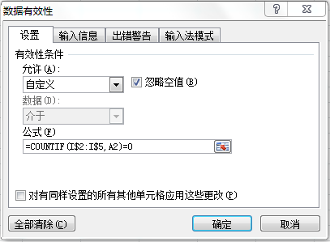
工号 | 入职时间 | 部门 | 职务 | 考评级别 | 目前薪资 | 调薪比例 | 违纪人员
 |  |  |  |  |  |  | C00655
 |  |  |  |  |  |  | B00473
 |  |  |  |  |  |  | A00956
 |  |  |  |  |  |  | B00741

不重复值1
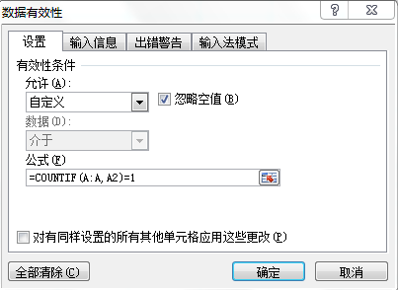
货号 | 上月结存 | 进货 | 销售 | 内领 | 期末结存
NB-001

不重复值2
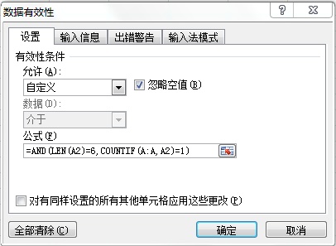
货号 | 上月结存 | 进货 | 销售 | 内领 | 期末结存
NB-001

